Horaire détaillé
, | Planning de ramassage de PETITE-TERRE

Ligne CHM PETITE-TERRE

VEHICULES 8 PLACES |  |  |  | MATIN

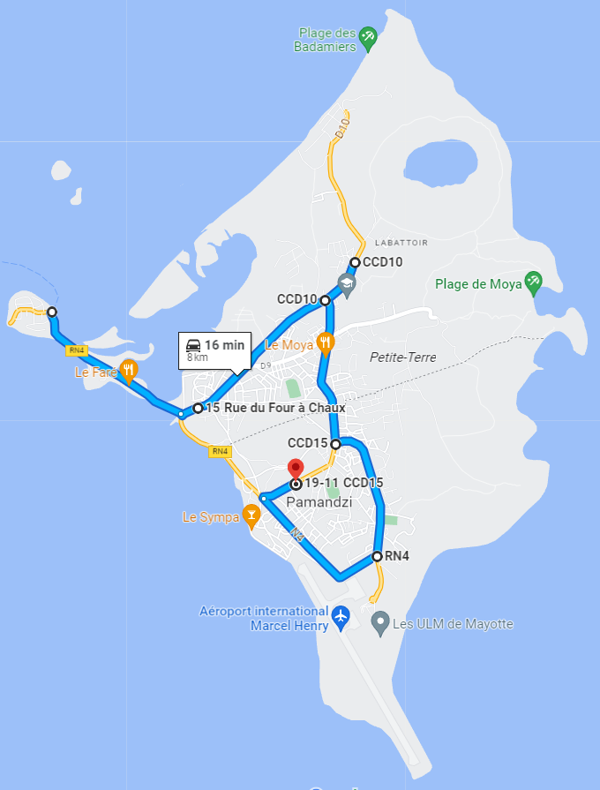
 | SENS |  |  | CHM-> Barge | La Barge-> CHM | CHM-> Barge | CHM-> Barge | La Barge-> CHM+CRA DIRECT | CHM->Barge Direct | La Barge-> CHM+CRA DIRECT | La Barge-> CHM DIRECT | CHM->Barge Direct | La Barge-> CHM DIRECT
Village | Lieu de ramassage | Non Direct | Direct | Heures de ramassage matin 5h40 CHM vers Barge | Heures de ramassage matin 5:45 La Barge vers CHM | Heures de ramassage matin 6h00 CHM vers Barge | Heures de ramassage matin 6h30 CHM vers la barge | Heures de ramassage matin 07h30 chm vers barge | Heures de ramassage matin 06h55 barge vers chm | Heures de ramassage matin 07h05 chm vers barge | Heures de ramassage matin 07h30 barge vers CHM | Heures de ramassage matin 07h50 CHM vers Barge | Heures de ramassage matin 07h30 barge vers CHM
 | CHAUFFEURS |  |  | H1 | H5 | H3 | H1 | H3ETH5 | H1ETH5 | H3 | H5 | H5 | H1
PAMANDZI | CRA | 0:02:00 | 0:02:00 |  |  |  |  | 6:45:00 |  | 7:20:00
PAMANDZI | CHM Marcel Henry |  |  | 5:35:00 | 6:10:00 | 6:00:00 | 6:30:00 | 6:43:00 | 6:55:00 | 7:18:00 | 7:43:00 | 7:50:00 | 8:03:00
PAMANDZI | LA POSTE AGENCE COMMUNALE | 0:01:00 | 0:01:00 | 5:36:00 | 6:09:00 | 6:01:00 | 6:31:00
PAMANDZI | CIMETIERE PAMANDZI | 0:01:00 | 0:01:00 | 5:37:00 | 6:08:00 | 6:02:00 | 6:32:00
PAMANDZI | LYCEE DE PAMANDZI | 0:02:00 | 0:01:00 | 5:39:00 | 6:06:00 | 6:04:00 | 6:34:00
PAMANDZI | COLLEGE ZENA M'DERE PAMANDZI | 0:02:00 | 0:01:00 | 5:41:00 | 6:04:00 | 6:06:00 | 6:36:00
PAMANDZI | TUNNEL | 0:02:00 | 0:01:00 | 5:43:00 | 6:02:00 | 6:08:00 | 6:38:00
LABATTOIR | MADININA | 0:02:00 | 0:01:00 | 5:45:00 | 6:00:00 | 6:10:00 | 6:40:00
LABATTOIR | EN FACE DU RESTAURANT LE MOYA | 0:02:00 | 0:01:00 | 5:47:00 | 5:58:00 | 6:12:00 | 6:42:00
LABATTOIR | RELAI DE DZIANI | 0:02:00 | 0:01:00 | 5:49:00 | 5:56:00 | 6:14:00 | 6:44:00
DZAOUDZI
LABATTOIR | EN FACE DE MAIMOUN DEPOT | 0:01:00 | 0:01:00 | 5:50:00 | 5:55:00 | 6:15:00 | 6:45:00
LABATTOIR | CARREFOUR MARKET | 0:02:00 | 0:01:00 | 5:52:00 | 5:53:00 | 6:17:00 | 6:47:00
LABATTOIR | CIMETIERE LABATTOIR | 0:02:00 | 0:01:00 | 5:54:00 | 5:51:00 | 6:19:00 | 6:49:00
LABATTOIR | ACRINTERNATION ALLINEART TATTOO | 0:02:00 | 0:00:00 | 5:56:00 | 5:49:00 | 6:21:00 | 6:51:00
LABATTOIR | SOMACO LABATTOIR | 0:02:00 | 0:01:00 | 5:58:00 | 5:47:00 | 6:23:00 | 6:53:00
DZAOUDZI | BARGE DE DZAOUDZI | 0:02:00 | 0:01:00 | 6:00:00 | 5:45:00 | 6:25:00 | 6:55:00 | 6:30:00 | 7:08:00 | 7:05:00 | 7:30:00 | 8:03:00 | 7:50:00
LABATTOIR
 |  | 0:25:00 | 0:13:00 |  | NEW

Ligne CHM PETITE-TERRE

VEHICULES 8 PLACES |  |  |  | APRES-MIDI ET SOIREE

 | SENS |  |  | CHM-> Barge Direct | La Barge-> CHM | La Barge-> CHM | CHM-> Barge Direct | La Barge-> CHM | La Barge-> CHM | La Barge-> CHM | La Barge-> CHM | La Barge-> CHM Direct | CHM-> Barge Direct | La Barge-> CHM Direct | CHM-> Barge Direct | La Barge-> CHM Direct | CRA+CHM-> Barge Direct | La Barge-> CHM Direct
Village | Lieu de ramassage | Non Direct | Direct | Heures de ramassage 14:00 | Heures de ramassage après midi 14h00 barge vers le CHM | Heure de rammasage à 14:45 vers le CHM | Heures de ramassage après midi 15h00 pharmacie vers la barge | Heures de ramassage après midi 15h20 La barge vers le CHM | Heures de ramassage après midi 15h50 La barge vers le CHM | Heures de ramassage après midi 16h30 La barge vers le CHM | Heures de ramassage après midi 17h00 La barge vers le CHM | Heures de ramassage après midi 18h15 La barge vers le CHM | Heures de ramassage après midi 18h15 barge vers chm | Heures de ramassage après midi 18h15 La barge vers le CHM | Heures de ramassage après midi 18h45 chm vers barge | Heures de ramassage après midi 18h15 La barge vers le CHM | Heures de ramassage après midi 19h25 chm vers la barge | Heures de ramassage après midi 19h45 La Barge vers CHM
 | CHAUFFEURS |  |  | H3 | H1 | H1ETH3 | H5 | H1 | H5 | H5 | H5 | H3 | H1 | H1 | H3 | H3 | H1 | H3
PAMANDZI | CRA |  | 0:02:00 |  |  |  |  |  |  |  |  |  |  |  |  |  | 19:25:00 | H3
PAMANDZI | CHM Marcel Henry | 0:02:00 |  | 14:00:00 | 14:25:00 | 15:10:00 | 15:00:00 | 15:45:00 | 16:15:00 | 16:55:00 | 17:30:00 | 18:28:00 | 18:15:00 | 19:10:00 | 18:45:00 | 19:40:00 | 19:27:00 | 20:10:00
PAMANDZI | LA POSTE AGENCE COMMUNALE | 0:01:00 | 0:01:00 |  | 14:24:00 | 15:09:00 |  | 15:44:00 | 16:14:00 | 16:54:00 | 17:29:00 |  |  | 19:09:00 |  | 19:39:00 |  | 20:09:00
PAMANDZI | CIMETIERE PAMANDZI | 0:01:00 | 0:01:00 |  | 14:23:00 | 15:08:00 |  | 15:43:00 | 16:13:00 | 16:53:00 | 17:28:00 |  |  | 19:08:00 |  | 19:38:00 |  | 20:08:00
PAMANDZI | LYCEE DE PAMANDZI | 0:02:00 | 0:01:00 |  | 14:21:00 | 15:06:00 |  | 15:41:00 | 16:11:00 | 16:51:00 | 17:26:00 |  |  | 19:06:00 |  | 19:36:00 |  | 20:06:00
PAMANDZI | COLLEGE ZENA M'DERE PAMANDZI | 0:02:00 | 0:01:00 |  | 14:19:00 | 15:04:00 |  | 15:39:00 | 16:09:00 | 16:49:00 | 17:24:00 |  |  | 19:04:00 |  | 19:34:00 |  | 20:04:00
PAMANDZI | TUNNEL | 0:02:00 | 0:01:00 |  | 14:17:00 | 15:02:00 |  | 15:37:00 | 16:07:00 | 16:47:00 | 17:22:00 |  |  | 19:02:00 |  | 19:32:00 |  | 20:02:00
LABATTOIR | MADININA | 0:02:00 | 0:01:00 |  | 14:15:00 | 15:00:00 |  | 15:35:00 | 16:05:00 | 16:45:00 | 17:20:00 |  |  | 19:00:00 |  | 19:30:00 |  | 20:00:00
LABATTOIR | EN FACE DU RESTAURANT LE MOYA | 0:02:00 | 0:01:00 |  | 14:13:00 | 14:58:00 |  | 15:33:00 | 16:03:00 | 16:43:00 | 17:18:00 |  |  | 18:58:00 |  | 19:28:00 |  | 19:58:00
LABATTOIR | RELAI DE DZIANI | 0:02:00 | 0:01:00 |  | 14:11:00 | 14:56:00 |  | 15:31:00 | 16:01:00 | 16:41:00 | 17:16:00 |  |  | 18:56:00 |  | 19:26:00 |  | 19:56:00
LABATTOIR | EN FACE DE MAIMOUN DEPOT | 0:01:00 | 0:01:00 |  | 14:10:00 | 14:55:00 |  | 15:30:00 | 16:00:00 | 16:40:00 | 17:15:00 |  |  | 18:55:00 |  | 19:25:00 |  | 19:55:00
LABATTOIR | CARREFOUR MARKET | 0:02:00 | 0:01:00 |  | 14:08:00 | 14:53:00 |  | 15:28:00 | 15:58:00 | 16:38:00 | 17:13:00 |  |  | 18:53:00 |  | 19:23:00 |  | 19:53:00
LABATTOIR | CIMETIERE LABATTOIR | 0:02:00 | 0:01:00 |  | 14:06:00 | 14:51:00 |  | 15:26:00 | 15:56:00 | 16:36:00 | 17:11:00 |  |  | 18:51:00 |  | 19:21:00 |  | 19:51:00
LABATTOIR | ACRINTERNATION ALLINEART TATTOO | 0:02:00 | 0:00:00 |  | 14:04:00 | 14:49:00 |  | 15:24:00 | 15:54:00 | 16:34:00 | 17:09:00 |  |  | 18:49:00 |  | 19:19:00 |  | 19:49:00
LABATTOIR | SOMACO LABATTOIR | 0:02:00 | 0:01:00 |  | 14:02:00 | 14:47:00 |  | 15:22:00 | 15:52:00 | 16:32:00 | 17:07:00 |  |  | 18:47:00 |  | 19:17:00 |  | 19:47:00
DZAOUDZI | BARGE DE DZAOUDZI | 0:02:00 | 0:01:00 | 14:13:00 | 14:00:00 | 14:45:00 | 15:13:00 | 15:20:00 | 15:50:00 | 16:30:00 | 17:05:00 | 18:15:00 | 18:28:00 | 18:45:00 | 18:58:00 | 19:15:00 | 19:40:00 | 19:45:00
 |  | 0:25:00 | 0:13:00

